terminologia
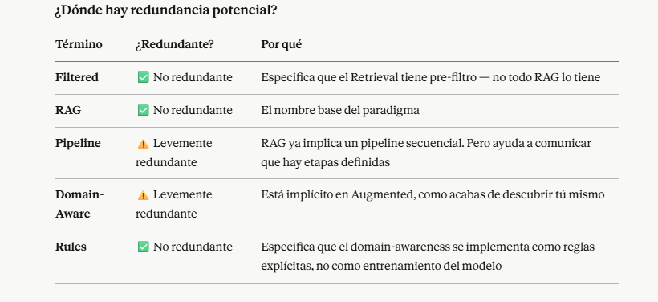
FILTERED RAG PIPELINE WITH DOMAIN-AWARE RULES |  |  |  | IH | Hybrid Intellingence
(FILTERED RETRIEVAL AUGMENTED GENERATION PIPELINE WITH DOMAIN-AWARE RULES)

 | Surgical Instrument Semantic Search |  |  |  | Pre-Filter + LLM Reasoning

 |  |  |  |  | FILTERED VECTOR SEARCH
HARD FILTER |  |  |  |  | SIN INFRAESTRUCTURA TECNICA , NI IT , SOLO UN EXCEL BIEN ESTRUCTURADO Y UN PROMPT INTELIGENTE Y CLAUDE
PRE FILTER
SEARCH SPACE FILTER |  |  |  |  | CADA LINEA ES UN REGISTRO O RECORD, AUNQUE SE LE PUEDE LLAMAR DOCUMENTO ( METADATA + CONTENIDO )
PRE SEARCH FILTER
PREFILTERING

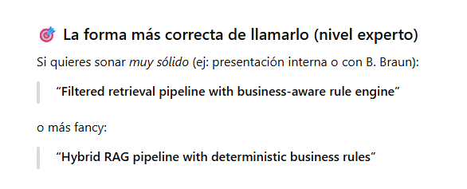

HARD FILTER Y PROMPT RULES ES |  |  |  | domain-aware retrieval
AZURE Y COSINE SIMILARITY ES |  |  |  | domain-ignorant retrieval

 |  |  | BUSQUEDA | CODIFICAR
 |  |  | SEARCH
 |  |  | SEMANTIC SEARCH | RETRIEVE

 |  |  | CODIFICAR PRODUCTO
 |  |  | PRODUCT MATCHING
 |  |  | ITEM MAPPING
 |  |  | CATALOG MAPPING
 |  |  | QUERY-TO-CODE RESOLUTION
 |  |  | PASO 1 | PASO 2

 | es mejor empezar con overclustering y luego converger a la solucion optima … pues es mas facil juntar dos clusters , que

 |  | empezar con underclustering, porque es mas dificil dividir

 |  | el costo del error es asimetrico

 | INPUT |  |  | BUSCAR | ENCONTRAR | OUTPUT
 | QUERY | CONSULTA |  | SEARCH | CODIFICAR | PART NUMBER
 | FREE TEXT QUERY | CONSULTA EN TEXTO LIBRE |  | SEMANTIC SEARCH | MAPEAR | CATALOG NUMBER
 | SEARCH QUERY | CONSULTA DE BUSQUEDA |  |  | MATCH | ARTICLE NUMBER
 |  |  |  |  | RESOLUCION DE ENTIDAD

 |  | A free-text query enters the pipeline. A hard filter is applied over the knowledge base to generate a subset. A semantic search is then performed over the subset to return the matching catalog number."

 |  | Una consulta en texto libre ingresa al pipeline. Se aplica un filtro duro sobre la base de conocimiento para generar un subconjunto. Luego se realiza una búsqueda semántica sobre el subconjunto para retornar el número de catálogo correspondiente."

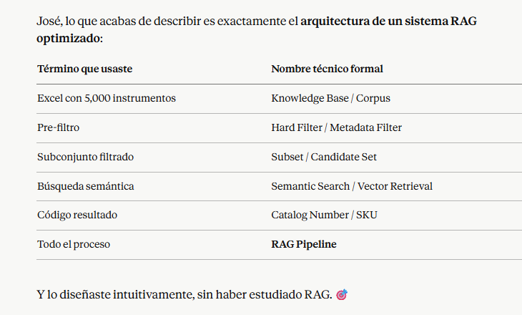

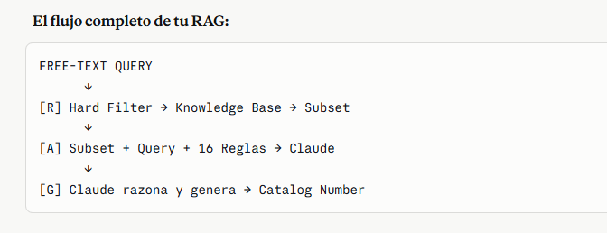

 |  | FILTERED | RETRIEVAL | AUGMENTED | GENERATION | WITH DOMAIN-AWARE RULES
 |  | METADATA DEL KNOWLEDGE BASE PERMITE FILTRAR Y OPTIMIZAR | SE GENERA UN SUBSET DE DATOS USANDO EL HARDFILTER | SE ENSEÑA A LA IA LA REGLAS APROPIADAS, PROMPT | LA IA USA LLM, EL SUBSET, LAS REGLAS, RAZONA Y GENERA CODIGO CATALOGO

